作业 汇总
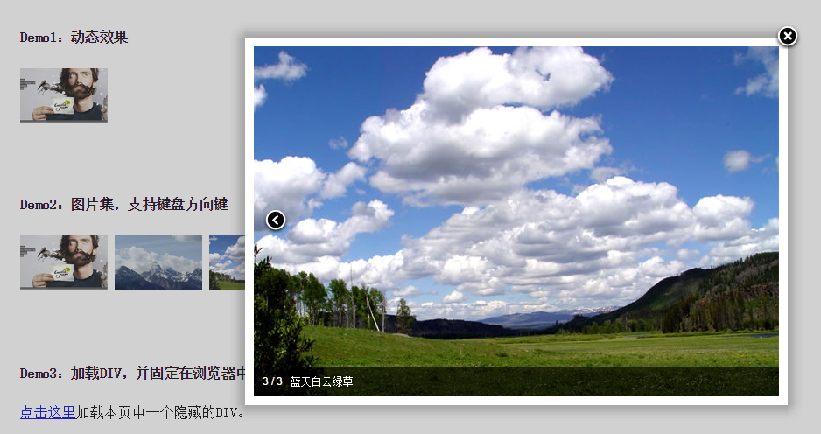
Jquery插件开发 作业汇总
 | 完成结果 | 作业要求 | 评分标准
放大镜

promtBox | 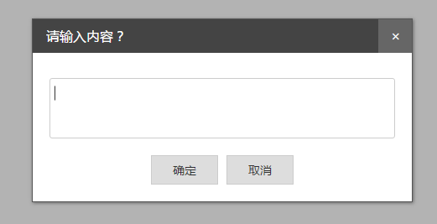

fancybox插件 | 

echarts插件

